画面遷移
画面遷移

【凡例】

メイン画面オープン
ポップアップ画面オープン
ポップアップ画面クローズ
ファイル出力
 |  |  | ・・・本設計書の対象
 |  |  | ・・・本設計書の対象外

一括設定ボタンのクリック
中止
 | メニュー | 閲覧権限設定 |  | 一括設定(説明)
 | （KKS02001） | （KKS84010） |  | （KKS84011）
次へ
戻る
検索・登録
中止
 |  |  |  | 一括設定(開発符号選択)
 |  |  |  | （KKS84012）
次へ
戻る

中止
 |  |  |  | 一括設定(課員選択)
 |  |  |  | （KKS84013）
次へ
戻る

中止
 |  |  |  | 一括設定(期間指定)
 |  |  |  | （KKS84014）
次へ
戻る

中止・完了
 |  |  |  | 一括設定(完了確認)
 |  |  |  | （KKS84015）

画面レイアウト
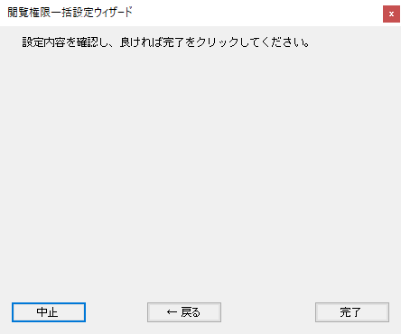
概要
閲覧権限の参照、および登録、更新、削除(無効化)を行う。

画面レイアウト

 | KKS84010 | 閲覧権限設定

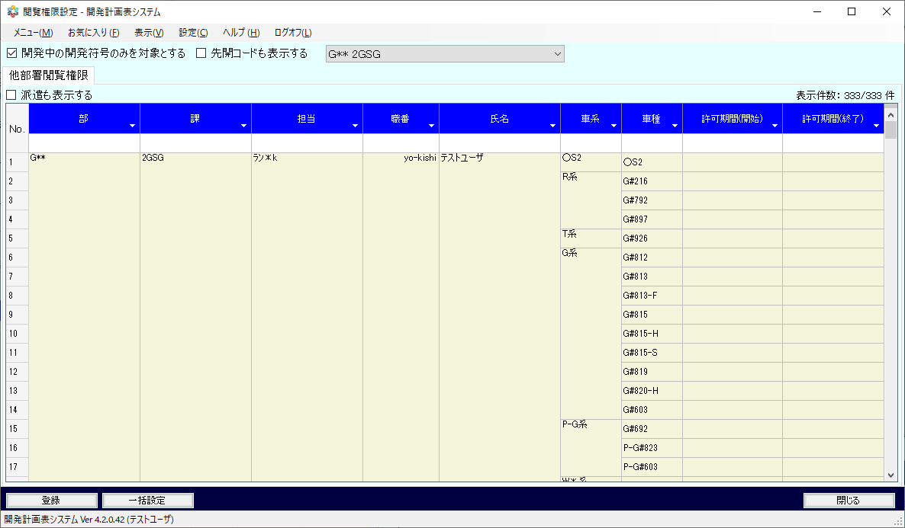

 | KKS84011 | 一括設定(説明)

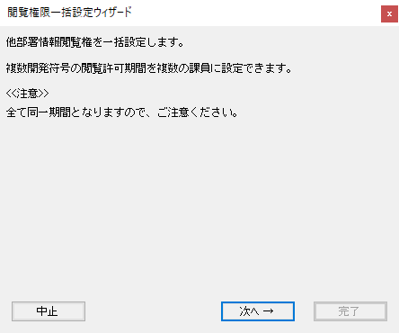

 | KKS84012 | 一括設定(開発符号選択)

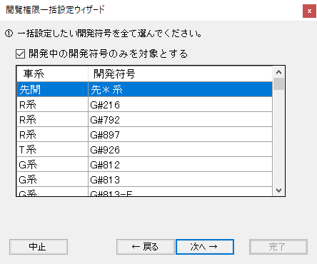

 | KKS84013 | 一括設定(課員選択)

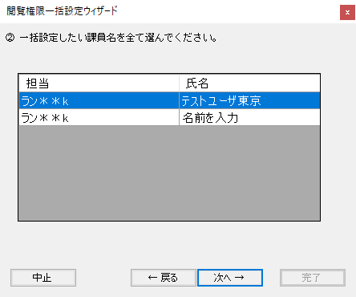

 | KKS84014 | 一括設定(期間指定)

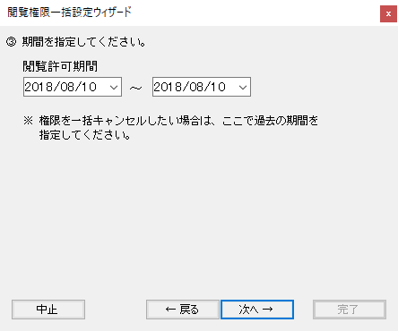

 | KKS84015 | 一括設定(完了確認)

素材
■画面素材

１．表示項目

 | 項目名 | テキスト

項目名
テキスト

２．テキストフィールド

項目名
テキスト

３．セレクトボックス

 | 項目名 | 選択肢 |  |  |  |  |  | ▼

項目名
選択肢
 |  |  |  |  |  |  |  | ▼

項目名
選択肢
▼

４．ラジオボタン

 | 項目名 | ○ | 要素名 | ● | 要素名 | ○ | 要素名

項目名
○要素名 ●要素名 ○要素名

５．チェックボックス

 | 項目名 | □ | 要素名 | ■ | 要素名 | ■ | 要素名

項目名
□要素名 ■要素名 ■要素名

５．テキストエリア

項目名
テキスト
 |  |  |  |  |  |  |  | ▲

 |  |  |  |  |  |  |  | ▼

６．ボタン

ボタン名

